Ajánlat részletek
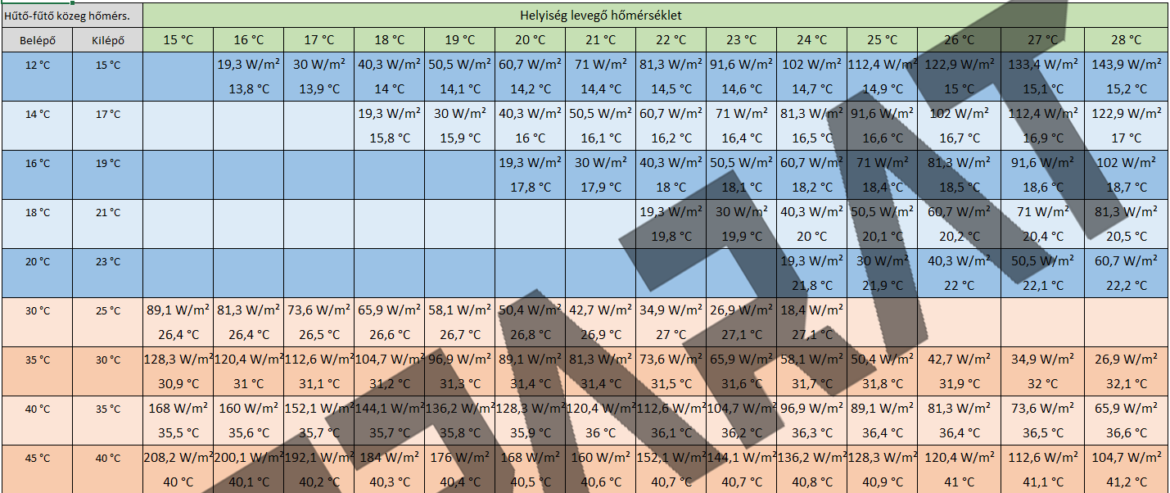
lemez hossz | ívtől ívig hossz | felület | hűtés | fűtés | Cső hossza | Termék név | Termék név | darabszám | össz hűtő teljesítmény | össz fűtő teljesítmény | Panelok összesen | Csőhossz | felület
40 cm | 100 cm | 0.40 m2 | 24.3 W | 29.4 W | 9.5 m | F100 | F100
90 cm | 150 cm | 0.60 m2 | 36.4 W | 44.2 W | 13.5 m | F150 | F150
140 cm | 200 cm | 0.80 m2 | 48.6 W | 58.9 W | 17.5 m | F200 | F200
190 cm | 250 cm | 1.00 m2 | 60.7 W | 73.6 W | 21.5 m | F250 | F250
240 cm | 300 cm | 1.20 m2 | 72.8 W | 88.3 W | 25.5 m | F300 | F300
290 cm | 350 cm | 1.40 m2 | 85.0 W | 103.0 W | 29.5 m | F350 | F350
340 cm | 400 cm | 1.60 m2 | 97.1 W | 117.8 W | 33.5 m | F400 | F400

 |  |  | előre-vissza
 | 26 ˇC szoba | hűtés | 18-21 | 60.7 W/m2
 | 22 ˇC szoba | fűtés | 35-30 | 73.6 W/m2 |  |  |  | ÖSSZESEN | anyag bruttó: |  | mennyezet | panelok összesen:
 |  |  |  |  |  | 130m/osztókör |  |  | szerelési díj osztóig (azzal együtt) |  | mennyezet | idomok PPSU
 |  |  |  |  | Szükséges osztó körök száma: |  |  |  |  |  | mennyezet
 |  |  |  |  | Panel terület: |  |  |  | Összesen bruttó: |  | mennyezet | osztógyűjtők
 |  |  |  |  |  |  |  |  |  |  | mennyezet | osztógyűjtők
 |  |  |  |  |  |  |  |  |  |  | mennyezet | CD30/60 profil
 |  |  |  |  |  |  |  |  |  |  | mennyezet | UD30 profil
 |  |  |  |  |  |  |  |  |  |  | mennyezet | gerinc cső+héj 16x2
 |  |  |  |  |  |  |  |  |  |  | mennyezet | eurokónusz
 |  |  |  |  |  |  |  |  |  |  | mennyezet | osztószekrény
 |  |  |  |  |  |  |  |  |  |  | mennyezet | osztószekrény

 |  |  |  |  |  |  |  |  |  |  |  | szállítás
 |  |  |  |  |  |  |  |  |  |  |  | Összesen bruttó anyag és díj

